Tema 1
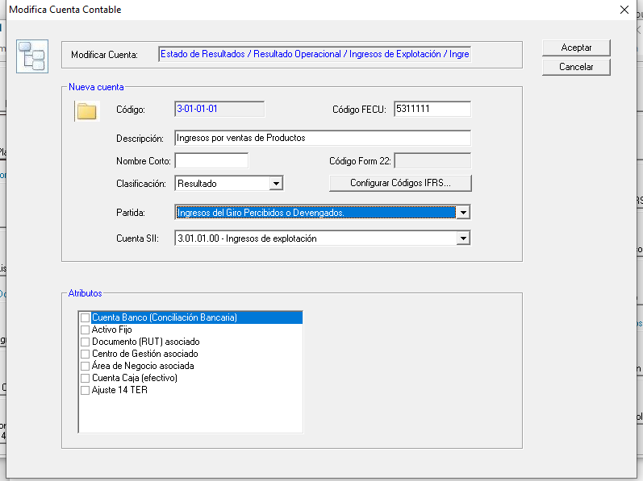
Volver
 |  | REGIMEN 14 A SOLAMENTE

Tema 1
 | A partir del 01.01.2020 estan son las "Partida" de Resultado

 | Ingresos del Giro Percibidos o Devengados.
 | Rentas de Fuente Extranjera.
 | Intereses Percibidos o Devengados.
 | Otros Ingresos Percibidos o Devengados.
 | Costo Directo de los Bienes y Servicios.
 | Remuneraciones.
 | Arriendos
 | Depreciación Financiera del ejercicio.
 | Intereses Pagados o Adeudados.
 | Gastos por Donaciones.
 | Otros Gastos Financieros.
 | Gastos por Inversión en Investigación y Desarrollo certificados por Corfo.
 | Gastos por Inversión en Investigación y Desarrollo no certificados por Corfo.
 | Gastos por exigencias medioambientales
 | Gasto por indemnización o compensación a clientes o usuarios
 | Costos y Gastos necesarios para producir las Rentas de Fuente Extranjera.
 | Gastos por Impuesto Renta e Impuesto Diferido.
 | Gastos por adquisición en supermercados y negocios similares.
 | Otros Gastos Deducidos de los Ingresos Brutos.

 | Se debe eliminar la que esta marcada en Rojo
 | (A partir del 01.01.2020) |  | SOLO PARA REGIMEN 14A

 | FW: Listo

Tema 2
 | A partir del 01.01.2020 estan se deben cambiar los codigos antigo por los códigos Nuevo

 |  | CODIGO | CODIGO
 | CODIGO | ANTIGUO | NUEVO |  | MONTO
 | 1 | 628 | 1657 | Ingresos del Giro Percibidos o Devengados. | 10,000
 | 2 | 851 | 1658 | Rentas de Fuente Extranjera. | 20,000
 | 3 | 629 | 1659 | Intereses Percibidos o Devengados. | 30,000
 | 4 | 651 | 1660 | Otros Ingresos Percibidos o Devengados. | 40,000
 | 5 | 630 | 1661 | Costo Directo de los Bienes y Servicios. | 50,000
 | 6 | 631 | 1662 | Remuneraciones. | 60,000
 |  | 1140 | 1140 | Arriendos | 70,000
 | 7 | 632 | 1663 | Depreciación Financiera del ejercicio. | 80,000
 | 8 | 633 | 1664 | Intereses Pagados o Adeudados. | 90,000
 | 9 | 966 | 1665 | Gastos por Donaciones. | 100,000
 | 10 | 967 | 1666 | Otros Gastos Financieros. | 110,000
 | 11 | 852 | 1667 | Gastos por Inversión en Investigación y Desarrollo certificados por Corfo. | 120,000
 | 12 | 897 | 1668 | Gastos por Inversión en Investigación y Desarrollo no certificados por Corfo. | 130,000
 |  | 1141 | 1141 | Gastos por exigencias medioambientales | 140,000
 |  | 1142 | 1142 | Gasto por indemnización o compensación a clientes o usuarios | 150,000
 | 13 | 853 | 1669 | Costos y Gastos necesarios para producir las Rentas de Fuente Extranjera. | 160,000
 | 14 | 968 | 1670 | Gastos por Impuesto Renta e Impuesto Diferido. | 170,000
 | 15 | 969 |  | Gastos por adquisición en supermercados y negocios similares. | 180,000 | Eliminado
 | 16 | 635 | 1671 | Otros Gastos Deducidos de los Ingresos Brutos. | 190,000
 |  | 98 | 98 | Capital Propio Tributario General | 20,000

 | Esto provocara que cambie
 |  |  | Archivo de Traspaso a HR RAD de partidas Resultado Según Balance (Exportar HR RAD - Resultado S/Balance)
 |  |  | Archivo de Traspaso DDJJ 1847 Columna Concepto (Exportar HR Certificados DDJJ 1847)

 | FW: Listo todo

